Sheet1
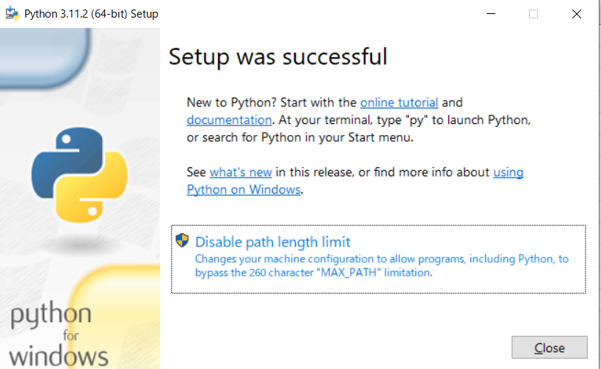
Python3のコンパイラのインストール、環境構築手順書

①Python3のコンパイラのインストール
(1)下記のURLからコンパイラをダウンロードする。
Download Python | Python.org

(2) ダウンロードしたexeファイルをダブルクリックする。

(3) 「Add python.exe to PATH」にチェックを入れ、「install Now」をクリックする。

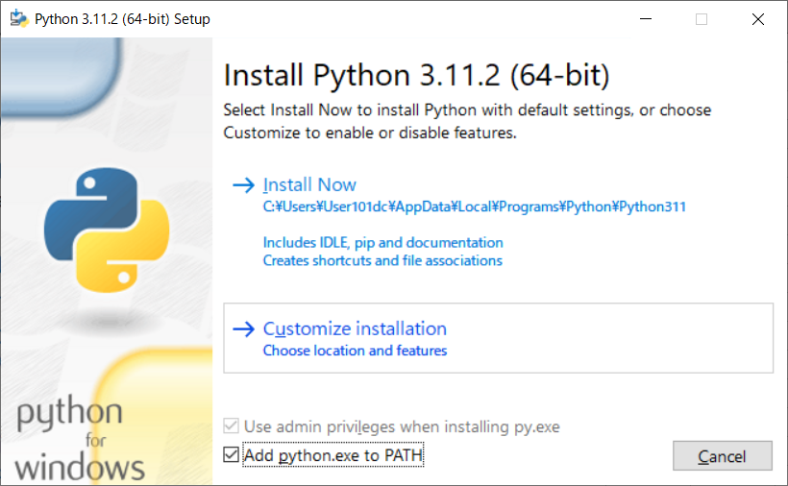

(4) 下記の画面が表示されたら「CLOSE」ボタンを押下する。

